12.8
1、 | 使用Git之前，要先报名字，否则代码不能提交
 |  |  | 之前的密码

 |  |  |  |  |  | 注册了一个163邮箱 |  | 用来登录码云
 |  |  |  |  |  | 用户名 | chlmangguo
 |  |  |  |  |  | 密码 | chl123456789 |  | 密码一样

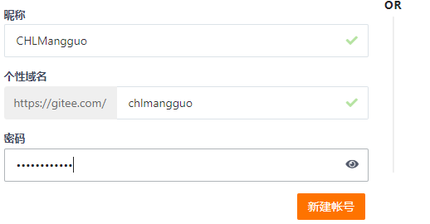

2、 | 建立一个代码仓库库
 | 创建一个文件夹

 | 建仓库

3、 | 添加文件到仓库

 | 查看状态

 |  |  |  | 发现一个新文件 |  | 工作区一变化就会被捕捉到

 | 添加文件
 |  |  |  | 提交到暂存区

 | 再次查看状态

 |  |  |  | 提交到版本库

3、 | 删除文件
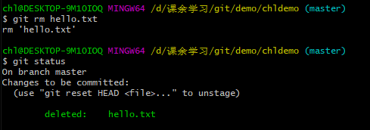

4、 | 远程仓库

 | 查看日志 |  | 简介的方法查看日志
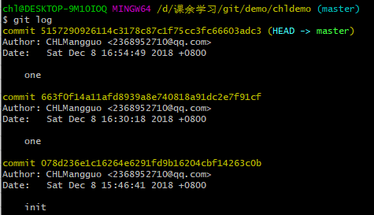

 |  |  | 版本切换

 | 查看分支
 |  |  | 切换分支

 | 创建分支
 |  |  | 合并分支

 | 删除分支
 |  |  | 查看远程仓库

 | 添加远程库
 |  | git remote add 远程名 地址 | 配置公钥

 | 修改名称 |  | 删除远程仓库名
 |  | git remote 旧名字 新名字

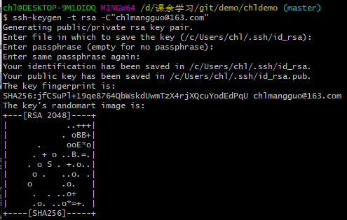
 | 配置SSH格式的仓库地址 |  | 创建SSH key |  | id_ras | 私钥
 |  |  |  |  | id_ras.pub |  | 公钥

 | 把公钥放在服务器

 | 本地有个私钥
 | 服务器有个公钥

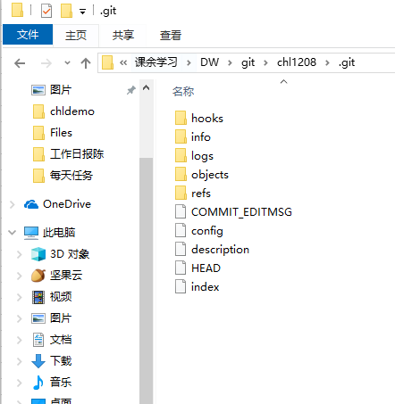
5、 | 团队合作 |  | 变化提交到服务器
 |  |  | 如果没有连接服务器为什么在本地也可以commit
 |  |  | 本地就有所有的版本信息日志，在各自的电脑上，看左图
 |  |  | 但开发者不依赖于服务器，可以查看版本，等
 |  |  | git服务器供开发者交换代码，如果服务器数据丢了，没关系再建一台
 |  |  | SVN服务器不仅交换代码，还控制这版本信息日志分支等

 |  |  |  | 开源是自由而不是免费

1219
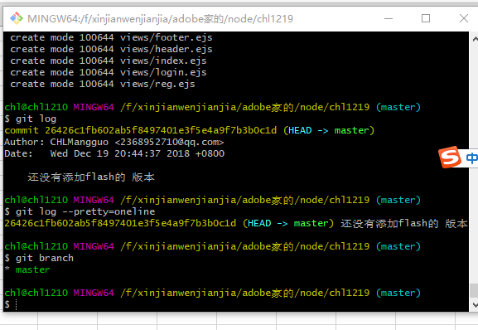
把还没有安装flash提交到本地仓库

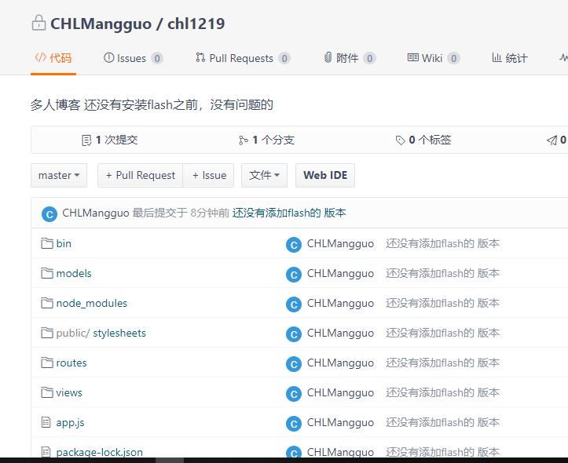
提交到码云

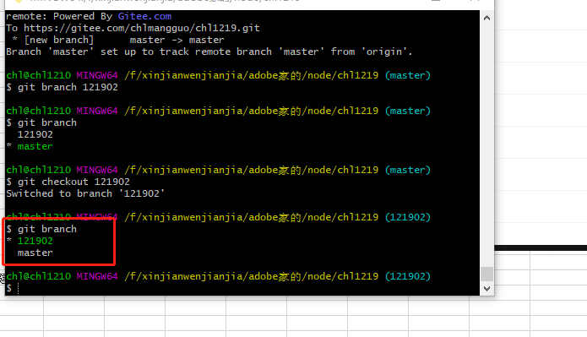
创建一个分支

1220
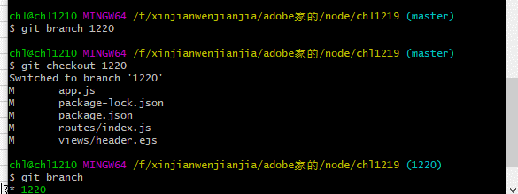
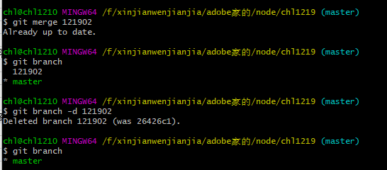
把有注册登录功能的分支与主分支合并

创建一个1220的分支

